CollectiveAccess

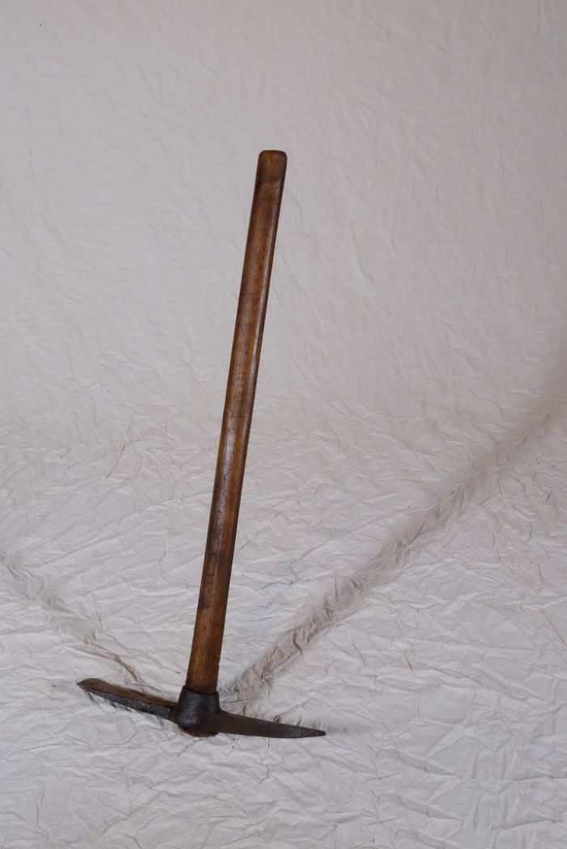
Image | Object | Description | Date
 | Steingabel (A1111) | Die Steingabel hat neun stumpfe Zinken. Für das Aufgabeln von Heu oder Mist war sie damit zu fein gearbeitet, was die Vermutung nahelegt, dass sie für Grabe- oder auch Kartoffelarbeiten genutzt wurde. Auch das am Stiel befindliche Brandzeichen "MGP", was für "Martin Günther Polenz" steht, deutet auf eine Verwendung auf dem Feld hin. Besonders bei Geräten, welche zu größeren Arbeitseinsätzen mit vielen, auch hoffremden Helfern benutzt wurden, war eine Kennzeichnung des Eigentümers sinnvoll.
 | Kreuzhacke (A1208) | Die Kreuzhacke wurde zur Bearbeitung und Auflockerung schwerer Böden, wie etwa steiniger Feldränder oder wurzelreicher Wald(rand)gebiete verwendet.
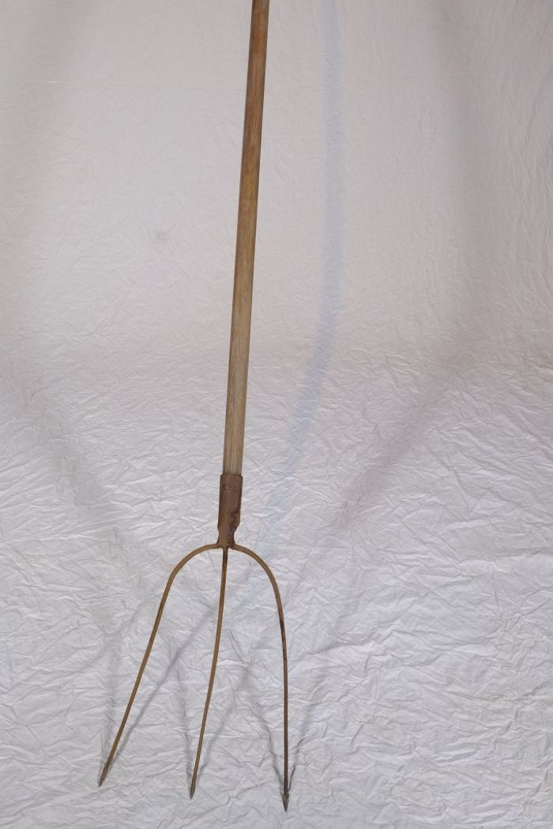
 | Heugabel (A1210) | Der schmale, dreizinkige Kopf sowie der lange gebogene Stiel dieser Gabel weisen darauf hin, dass sie bei der Heuernte verwendet wurde. Der lange Stiel eignete sich besonders, um das zusammengeraufte Heu auf den Erntewagen zu heben. Auch beim Abladen des Heus auf den Kornboden war ein langer Stiel von Vorteil.
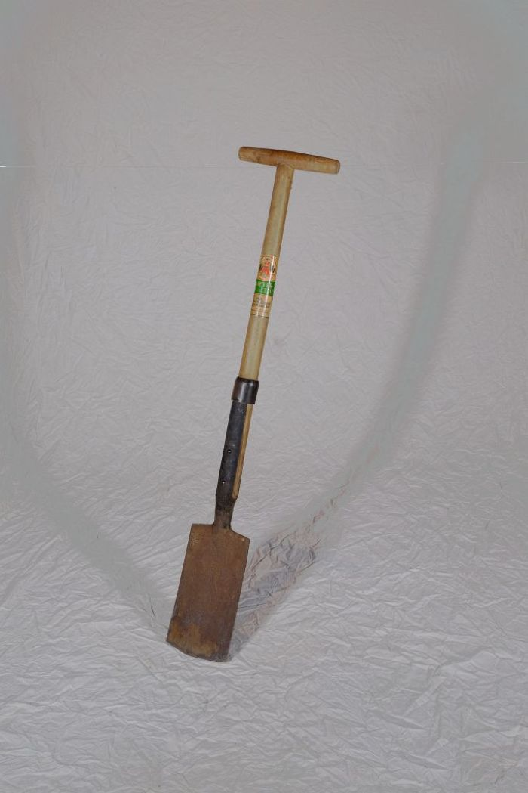
 | Rodespaten "Ketzin" (A1213) | Der Rodespaten diente vor allem zur Bearbeitung gröberer Böden. Das Etikett zeigt die Aufschrift "Meyer-Qualität - Aus einem Stück geschmiedet - Rodespaten Ketzin". Das Modell "Ketzin" wird auch heute noch von der Firma "Meyer" hergestellt und als "der Spaten für das Grobe" beworben.
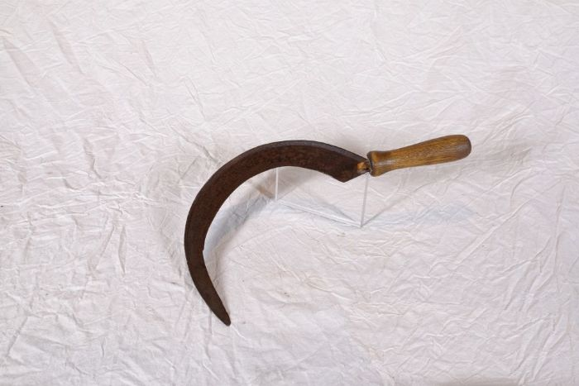 | Sichel (A1224) | Sicheln wurden in erster Linie zum Schneiden von Gras und Getreide verwendet. Man konnte mit ihnen beispielsweise kleinere Mengen an Gras für die Stallfütterung schneiden. Auch in Gebieten, in denen für den Einsatz einer Sense nicht genügend Platz war, wie beispielsweise an Feldrainen oder Grabenrändern, war eine Sichel nützlich. Aber auch bei der Ernte auf dem Feld fanden Sicheln Verwendung. Mit ihnen wurde das vom Mäher mit der Sense geschnittene Korn aufgehoben und zu Garben zusammengepackt.
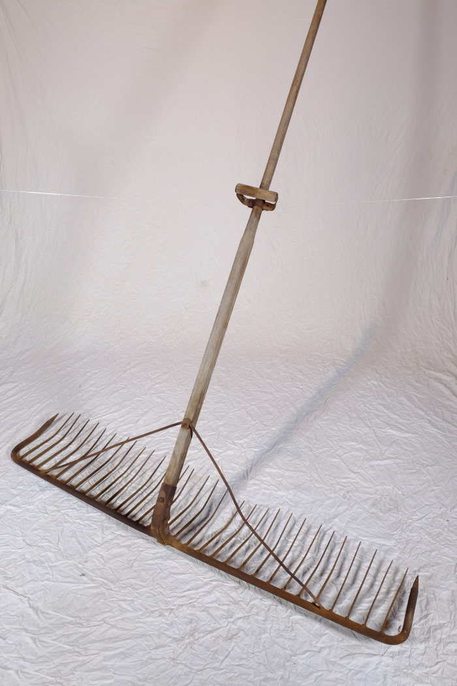
 | Schleppharke "Rheintäler Rechen" (A1261) | Die große Schleppharke, auch Zugharke genannt, diente auf dem Feld vor allem dem Nachharken von Getreide nach dem Mähen. Sie wurde, wie die Bezeichnung schon andeutet, von ein bis zwei Personen, oftmals einem großen Jungen oder zwei kleineren Kindern, gezogen.
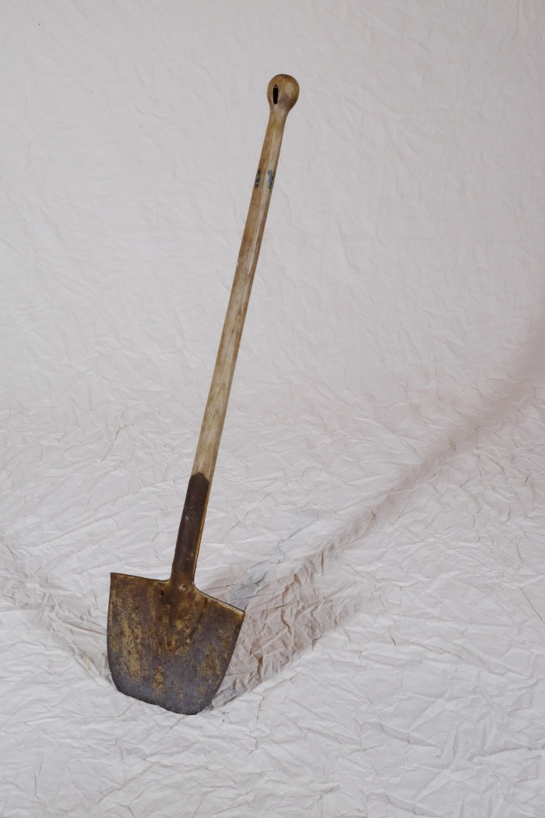
 | Spaten mit runder Schneide (A1268) | Spaten wurden noch bis ins 20. Jahrhundert hinein vorrangig von Schmieden gefertigt. Dementsprechend viele Spatenformen gab es - je nach den individuellen Bedürfnissen des Bauern angefertigt. Im 20. und 21. Jahrhundert wurden Spaten zunehmend industriell gefertigt und häufig durch Vertreter verkauft. Grundlegend kann aber festgehalten werden, dass leichterer Boden mit einem breiteren Spatenblatt bearbeitet werden konnte. Je härter und schwerer der Boden war, desto schmaler und auch schwerer musste das Spatenblatt sein. Auch an der Ausbildung des Grates, der v-förmigen Verlängerung der Stieltülle mittig auf dem Spatenblatt, kann man die Verwendung ablesen. Ein Hohlgrat wie bei diesem Modell spricht eher für einen Einsatz in leichterem Boden, beispielsweise im Garten. Dies gilt auch für Spaten ohne Grat. Ein Vollgrat hingegen, also eine Verlängerung der v-förmigen Tülle bis fast zur Schneide, diente der Verstärkung des Spatenblattes. Spaten mit Vollgrat konnten auf dem Feld oder in steinigem Gelände benutzt werden.
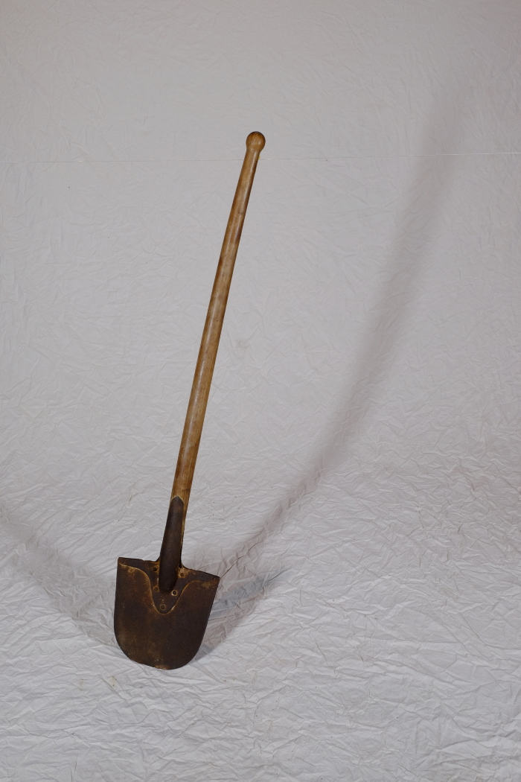
 | Spaten mit runder Schneide (A1271) | Spaten wurden noch bis ins 20. Jahrhundert hinein vorrangig von Schmieden gefertigt. Dementsprechend viele Spatenformen gab es - je nach den individuellen Bedürfnissen des Bauern angefertigt. Im 20. und 21. Jahrhundert wurden Spaten zunehmend industriell gefertigt und häufig durch Vertreter verkauft. Grundlegend kann aber festgehalten werden, dass leichterer Boden mit einem breiteren Spatenblatt bearbeitet werden konnte. Je härter und schwerer der Boden war, desto schmaler und auch schwerer musste das Spatenblatt sein. Auch an der Ausbildung des Grates, der v-förmigen Verlängerung der Stieltülle mittig auf dem Spatenblatt, kann man die Verwendung ablesen. Ein Hohlgrat wie bei diesem Modell spricht eher für einen Einsatz in leichterem Boden, beispielsweise im Garten. Dies gilt auch für Spaten ohne Grat. Ein Vollgrat hingegen, also eine Verlängerung der v-förmigen Tülle bis fast zur Schneide, diente der Verstärkung des Spatenblattes. Spaten mit Vollgrat konnten auf dem Feld oder in steinigem Gelände benutzt werden.
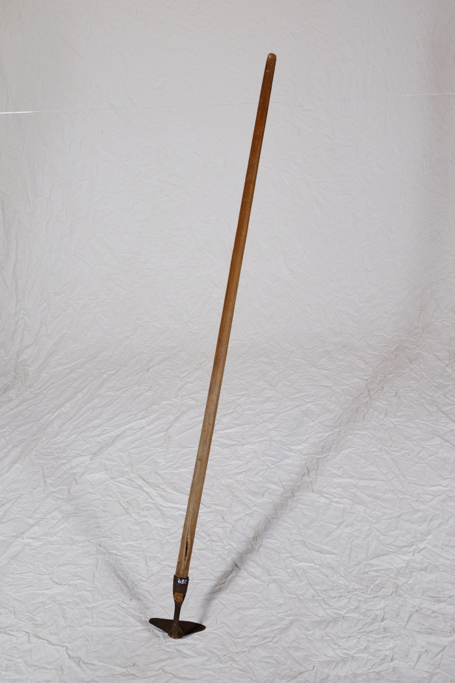
 | Platthacke (A1289) | Die Formen und Verwendungen von Hacken sind zahlreich und lassen sich nur schwer vereinheitlichen. Eine Gemeinsamkeit ist jedoch, dass Hacken bis zum Aufkommen größerer Hackmaschinen in den Jahren nach dem ersten Weltkrieg auf dem Feld zur Bodenbearbeitung eingesetzt wurden. Nachher wurden sie immer mehr von der Feld- in die Gartenarbeit verdrängt.
 | Hacke (A1293) | Die Formen und Verwendungen von Hacken sind zahlreich und lassen sich nur schwer vereinheitlichen. Eine Gemeinsamkeit ist jedoch, dass Hacken bis zum Aufkommen größerer Hackmaschinen in den Jahren nach dem ersten Weltkrieg auf dem Feld zur Bodenbearbeitung eingesetzt wurden. Nachher wurden sie immer mehr von der Feld- in die Gartenarbeit verdrängt.
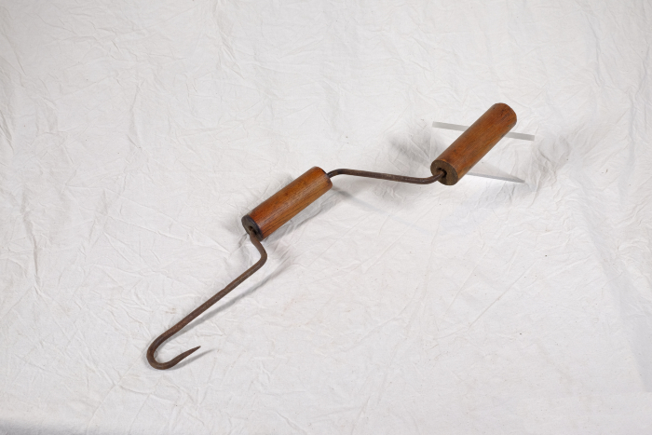 | Stroh-Spinnhaken (A1367) | Ein Spinnhaken diente zum Verzwirbeln von Strohhalmen zu einem groben Seil. Diese Seile wurden benutzt, um Strohgarben direkt auf dem Feld zusammenzubinden. Auch beim Bau von Strohdächern wurde der Spinnhaken verwendet. Die Strohzöpfe, die man damit spann, dienten der Befestigung von Strohbündeln an den Dachsparren.
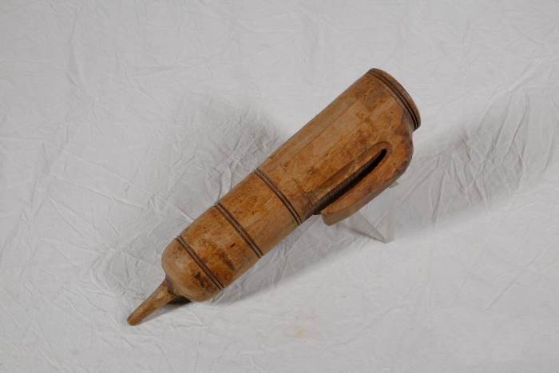 | Wetzsteinköcher (A1372) | Um während der Mahd die Schneiden der Sensen und Sicheln auch auf dem Feld nachschärfen zu können, trug man bis ins ausgehende 19. Jahrhundert einen Wetzstein bei sich. Dieser bestand oft aus Sand- oder Schiefergestein. Da der Stein jedoch nur gut schliff, wenn er nass war, benötigte man stets Wasser. Hierfür wurde der Wasserbehälter, der regional unterschiedlich genannt wurde, am Gürtel getragen. Oft war dem Wasser noch Essig zugesetzt, was die Schleifwirkung des Steines noch erhöhen sollte. Mit der kleinen Spitze am Boden konnte das Gefäß in die Erde gesteckt werden, während man das Werkzeug schliff.
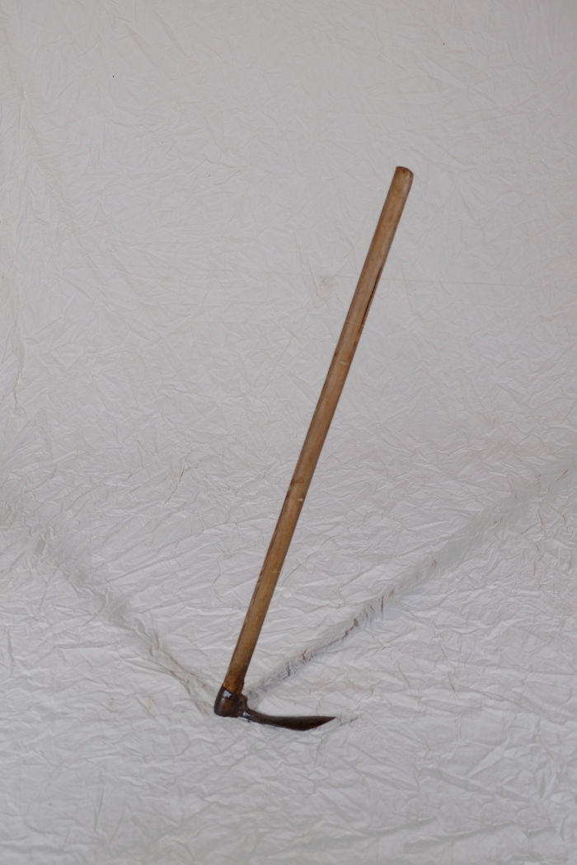
 | Hacke (A1380) | Die Formen und Verwendungen von Hacken sind zahlreich und lassen sich nur schwer vereinheitlichen. Eine Gemeinsamkeit ist jedoch, dass Hacken bis zum Aufkommen größerer Hackmaschinen in den Jahren nach dem ersten Weltkrieg auf dem Feld zur Bodenbearbeitung eingesetzt wurden. Nachher wurden sie immer mehr von der Feld- in die Gartenarbeit verdrängt.
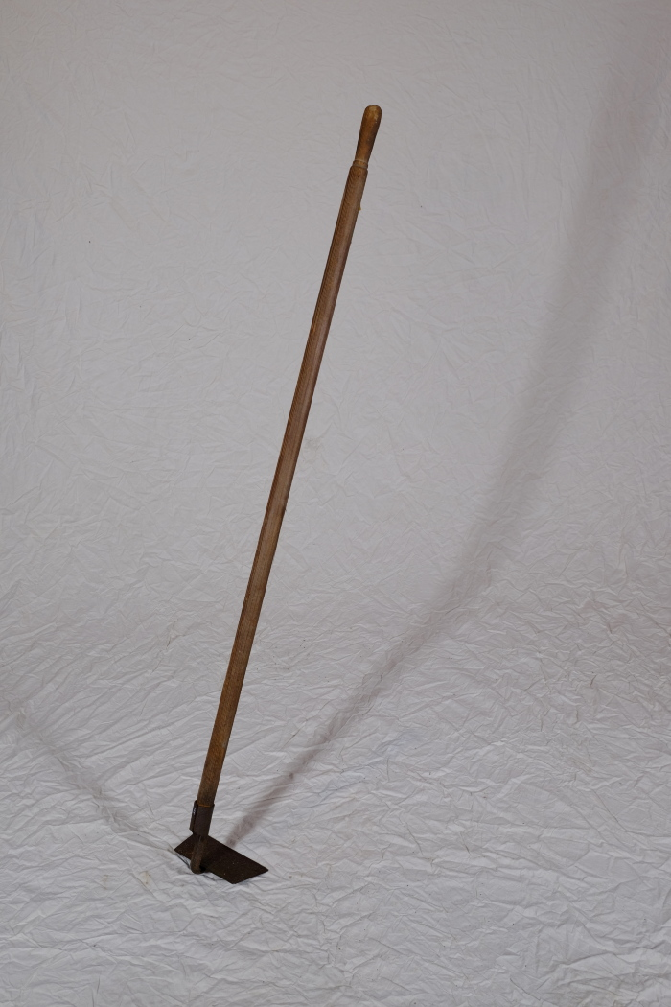
 | Hacke (A1385) | Die Formen und Verwendungen von Hacken sind zahlreich und lassen sich nur schwer vereinheitlichen. Eine Gemeinsamkeit ist jedoch, dass Hacken bis zum Aufkommen größerer Hackmaschinen in den Jahren nach dem ersten Weltkrieg auf dem Feld zur Bodenbearbeitung eingesetzt wurden. Nachher wurden sie immer mehr von der Feld- in die Gartenarbeit verdrängt.
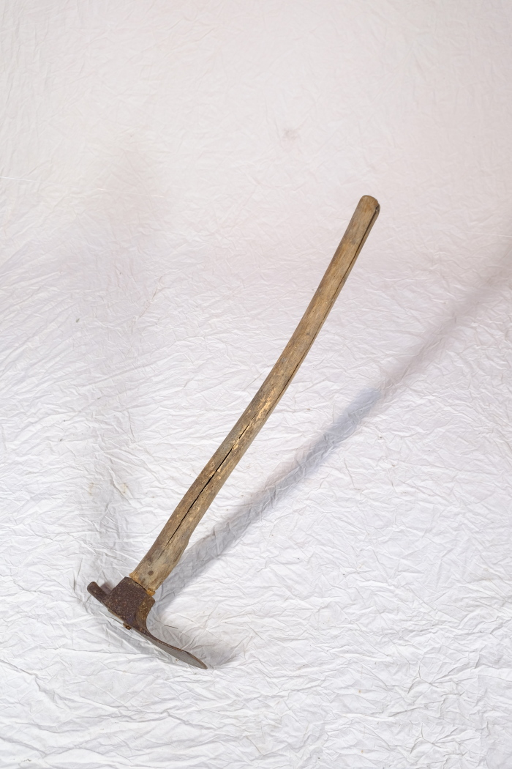
 | Platthacke (A1393) | Die Formen und Verwendungen von Hacken sind zahlreich und lassen sich nur schwer vereinheitlichen. Eine Gemeinsamkeit ist jedoch, dass Hacken bis zum Aufkommen größerer Hackmaschinen in den Jahren nach dem ersten Weltkrieg auf dem Feld zur Bodenbearbeitung eingesetzt wurden. Nachher wurden sie immer mehr von der Feld- in die Gartenarbeit verdrängt.
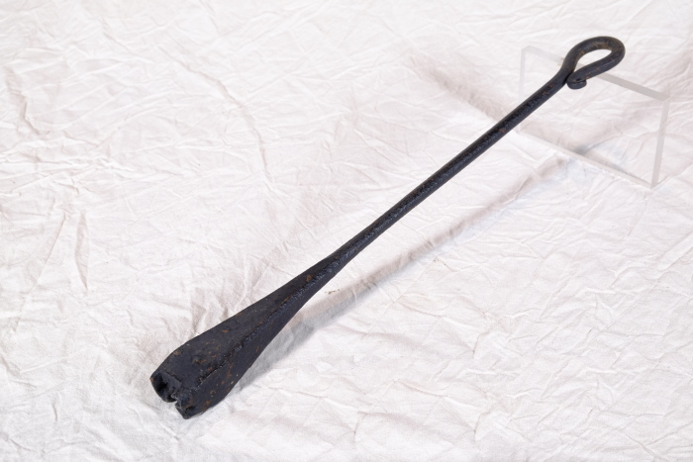 | Brenneisen "SJ" (A1417) | Dieses Brenneisen zeigt die Initialen "SJ", deren Bedeutung unbekannt ist. Mit dem Eisen konnte Holz, wie beispielsweise die Stiele von Arbeitsgeräten, markiert werden. Da bei verschiedenen Aufgaben teilweise sehr viele Menschen gleichzeitig auf dem Feld arbeiteten und Geräte durchaus verliehen wurden, war eine Kennzeichnung nützlich.
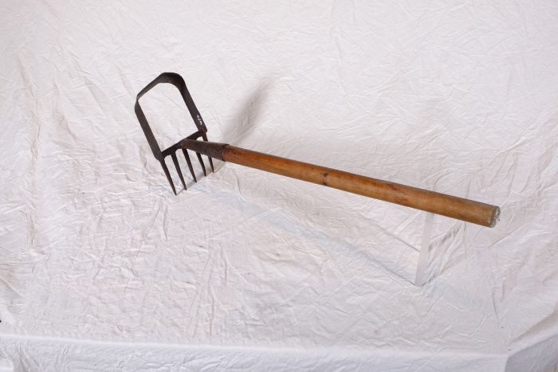 | Hacke (A1484) | Die Formen und Verwendungen von Hacken sind zahlreich und lassen sich nur schwer vereinheitlichen. Eine Gemeinsamkeit ist jedoch, dass Hacken bis zum Aufkommen größerer Hackmaschinen in den Jahren nach dem ersten Weltkrieg auf dem Feld zur Bodenbearbeitung eingesetzt wurden. Nachher wurden sie immer mehr von der Feld- in die Gartenarbeit verdrängt.
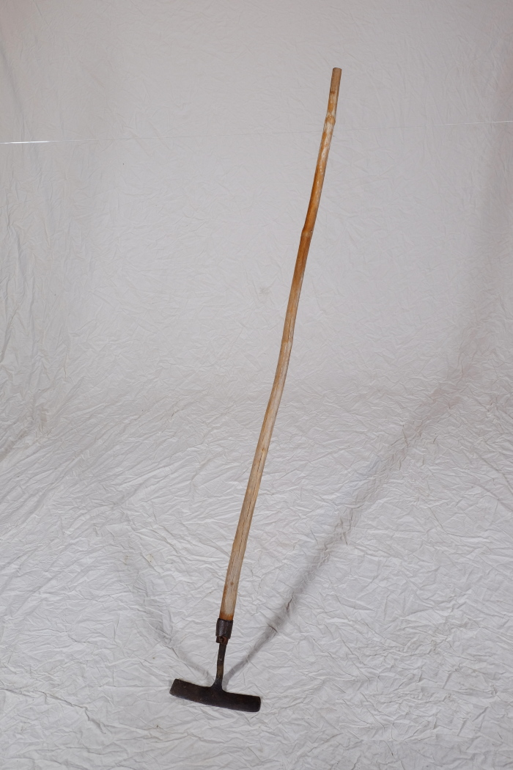
 | Hacke (A1499) | Die Formen und Verwendungen von Hacken sind zahlreich und lassen sich nur schwer vereinheitlichen. Eine Gemeinsamkeit ist jedoch, dass Hacken bis zum Aufkommen größerer Hackmaschinen in den Jahren nach dem ersten Weltkrieg auf dem Feld zur Bodenbearbeitung eingesetzt wurden. Nachher wurden sie immer mehr von der Feld- in die Gartenarbeit verdrängt.
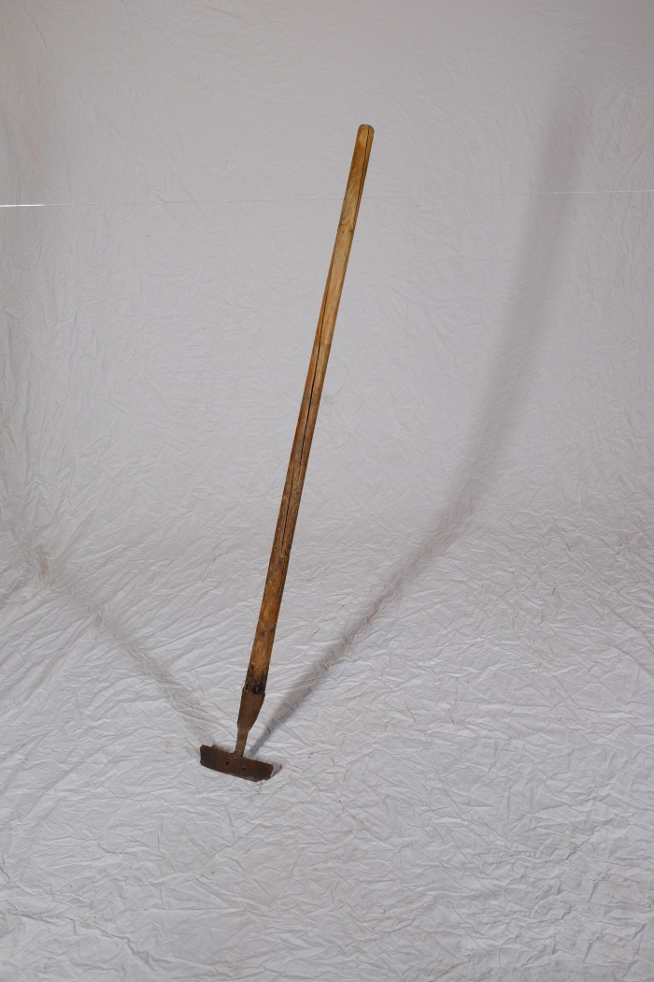
 | Hacke (A1500) | Die Formen und Verwendungen von Hacken sind zahlreich und lassen sich nur schwer vereinheitlichen. Eine Gemeinsamkeit ist jedoch, dass Hacken bis zum Aufkommen größerer Hackmaschinen in den Jahren nach dem ersten Weltkrieg auf dem Feld zur Bodenbearbeitung eingesetzt wurden. Nachher wurden sie immer mehr von der Feld- in die Gartenarbeit verdrängt.
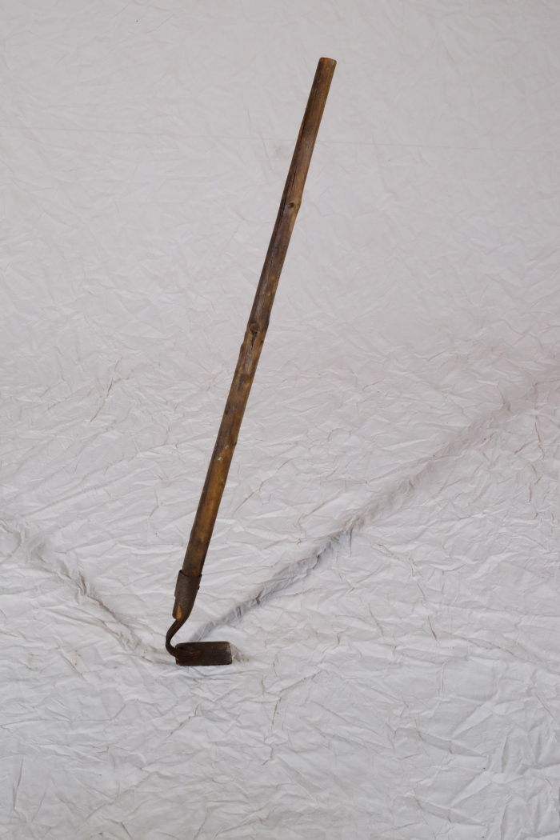
 | Platthacke (A1504) | Die Formen und Verwendungen von Hacken sind zahlreich und lassen sich nur schwer vereinheitlichen. Eine Gemeinsamkeit ist jedoch, dass Hacken bis zum Aufkommen größerer Hackmaschinen in den Jahren nach dem ersten Weltkrieg auf dem Feld zur Bodenbearbeitung eingesetzt wurden. Nachher wurden sie immer mehr von der Feld- in die Gartenarbeit verdrängt.
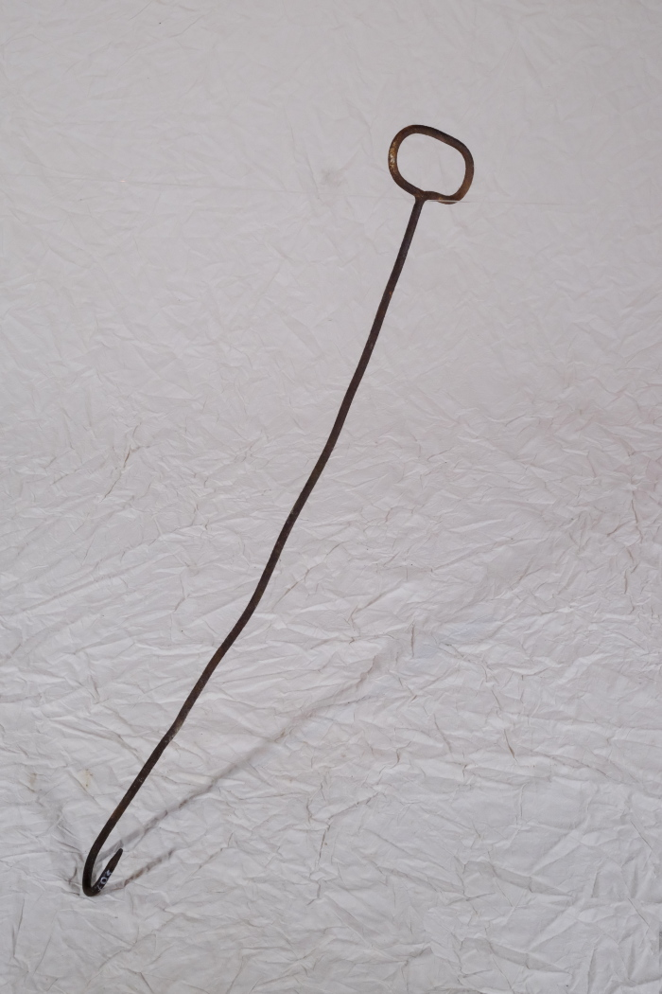
 | Eggenhaken (A1507) | Felder wurden zu unterschiedlichen Zeitpunkten und Zwecken mit Eggen bearbeitet. Nach dem Pflügen wurden beispielsweise grobe Ackerschollen mit einer Egge zerkrümelt, vor dem Säen konnte Unkraut locker geegt werden, um es nochmals unterpflügen zu können und nach dem Säen wurde die Saat eingeegt. Ein Eggenhaken diente dabei als Hilfsmittel, um die Egge, die von einem oder mehreren Pferden gezogen wurde, anzuheben. So konnte etwa angesammeltes Unkraut unter der Egge herausrutschen. Auch am Ende des Feldes konnte die Egge zum Wenden angehoben werden.
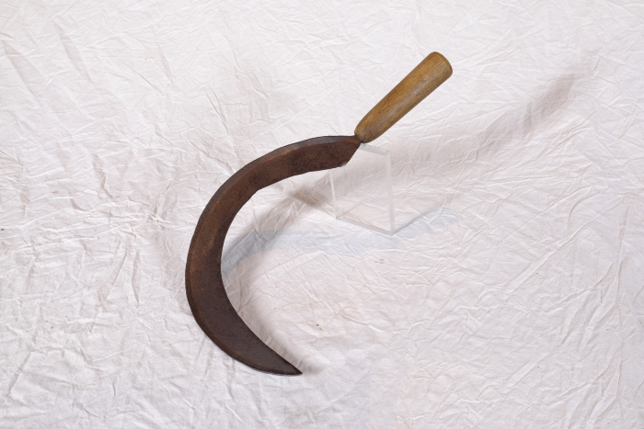 | Sichel (A1514) | Sicheln wurden in erster Linie zum Schneiden von Gras und Getreide verwendet. Man konnte mit ihnen beispielsweise kleinere Mengen an Gras für die Stallfütterung schneiden. Auch in Gebieten, in denen für den Einsatz einer Sense nicht genügend Platz war, wie beispielsweise an Feldrainen oder Grabenrändern, war eine Sichel nützlich. Aber auch bei der Ernte auf dem Feld fanden Sicheln Verwendung. Mit ihnen wurde das vom Mäher mit der Sense geschnittene Korn aufgehoben und zu Garben zusammengepackt.
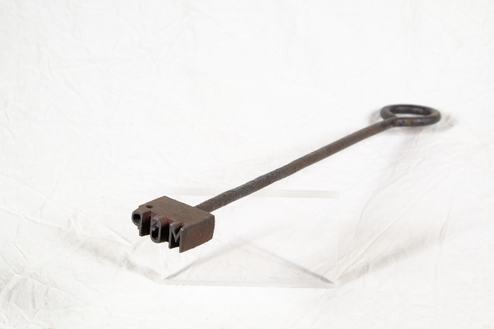 | Brenneisen "MGP" (A1517) | Dieses Brenneisen zeigt die Initialen "MGP". Sie stehen für "Martin Günther Polenz". Mit dem Eisen konnte Holz, wie beispielsweise die Stiele von Arbeitsgeräten, markiert werden. Da bei verschiedenen Aufgaben teilweise sehr viele Menschen gleichzeitig auf dem Feld arbeiteten und Geräte durchaus verliehen wurden, war eine Kennzeichnung nützlich.
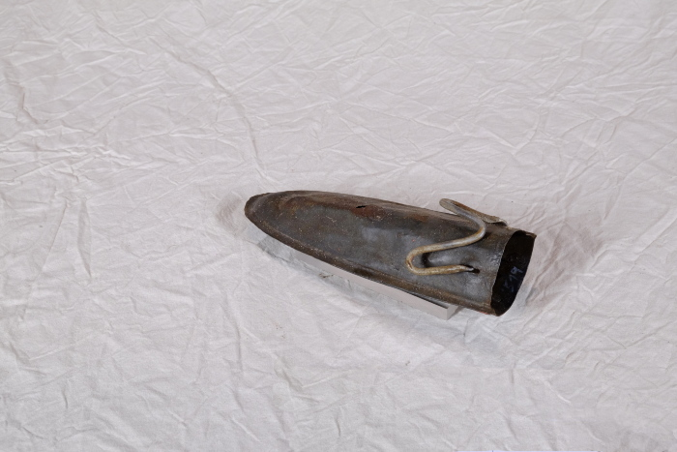 | Wetzsteinköcher (A1519) | Um während der Mahd die Schneiden der Sensen und Sicheln auch auf dem Feld nachschärfen zu können, trug man bis ins ausgehende 19. Jahrhundert einen Wetzstein bei sich. Dieser bestand oft aus Sand- oder Schiefergestein und wurde in einem Wetzsteinköcher mitgeführt.
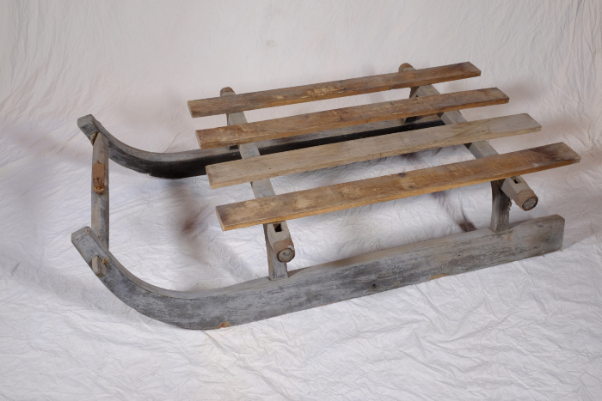 | Transportschlitten (A1594) | Dieser robuste Transportschlitten eignete sich für den Transport schwererer Lasten und konnte von einem Zugtier gezogen werden. Er wurde nicht vorrangig im Winter verwendet, sondern diente vielmehr dazu, schweres Ackergerät von einem Feld zum anderen oder auch schwere Feldsteine zum Rain des Feldes zu befördern.
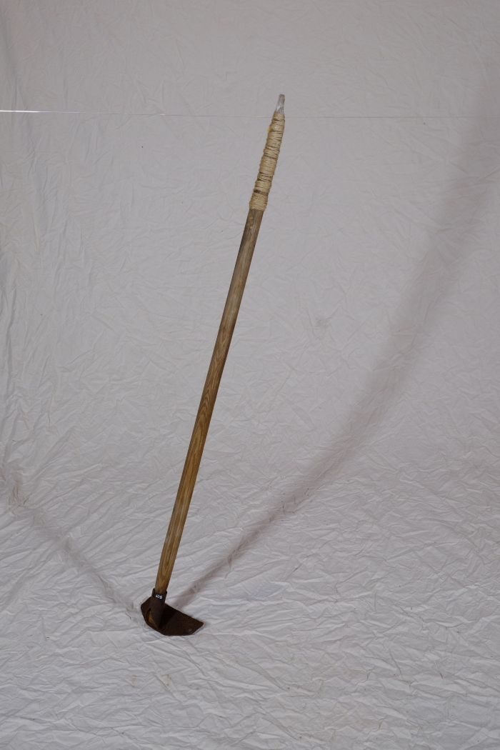
 | Platthacke (A1605) | Die Formen und Verwendungen von Hacken sind zahlreich und lassen sich nur schwer vereinheitlichen. Eine Gemeinsamkeit ist jedoch, dass Hacken bis zum Aufkommen größerer Hackmaschinen in den Jahren nach dem ersten Weltkrieg auf dem Feld zur Bodenbearbeitung eingesetzt wurden. Nachher wurden sie immer mehr von der Feld- in die Gartenarbeit verdrängt.
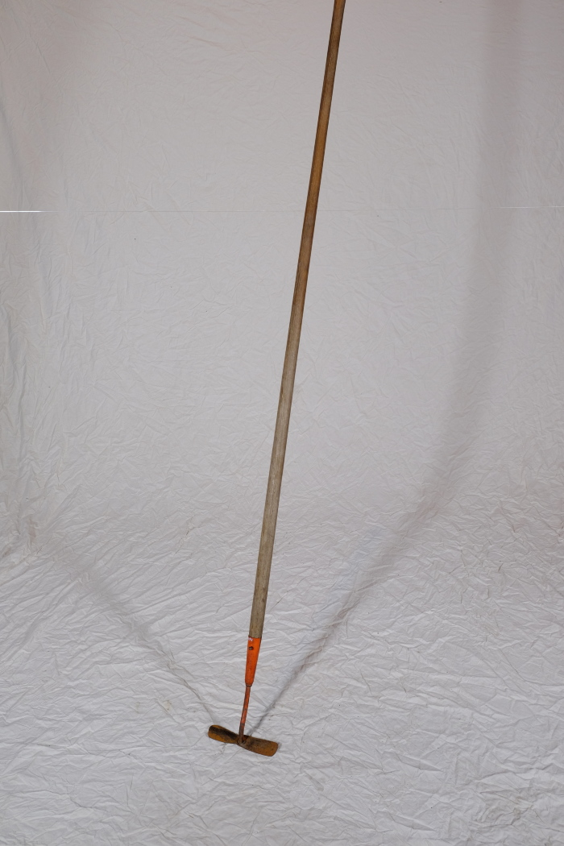
 | Hacke (A1614) | Die Formen und Verwendungen von Hacken sind zahlreich und lassen sich nur schwer vereinheitlichen. Eine Gemeinsamkeit ist jedoch, dass Hacken bis zum Aufkommen größerer Hackmaschinen in den Jahren nach dem ersten Weltkrieg auf dem Feld zur Bodenbearbeitung eingesetzt wurden. Nachher wurden sie immer mehr von der Feld- in die Gartenarbeit verdrängt.
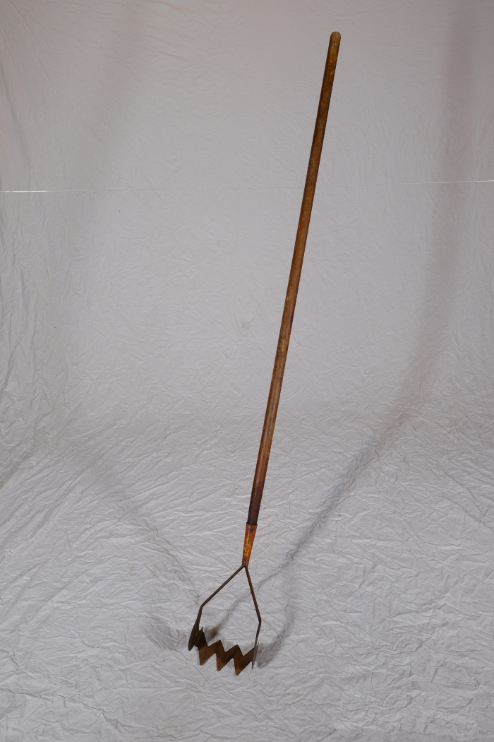
 | Harke (A1615) | Die Formen und Verwendungen von Hacken sind zahlreich und lassen sich nur schwer vereinheitlichen. Eine Gemeinsamkeit ist jedoch, dass Hacken bis zum Aufkommen größerer Hackmaschinen in den Jahren nach dem ersten Weltkrieg auf dem Feld zur Bodenbearbeitung eingesetzt wurden. Nachher wurden sie immer mehr von der Feld- in die Gartenarbeit verdrängt.
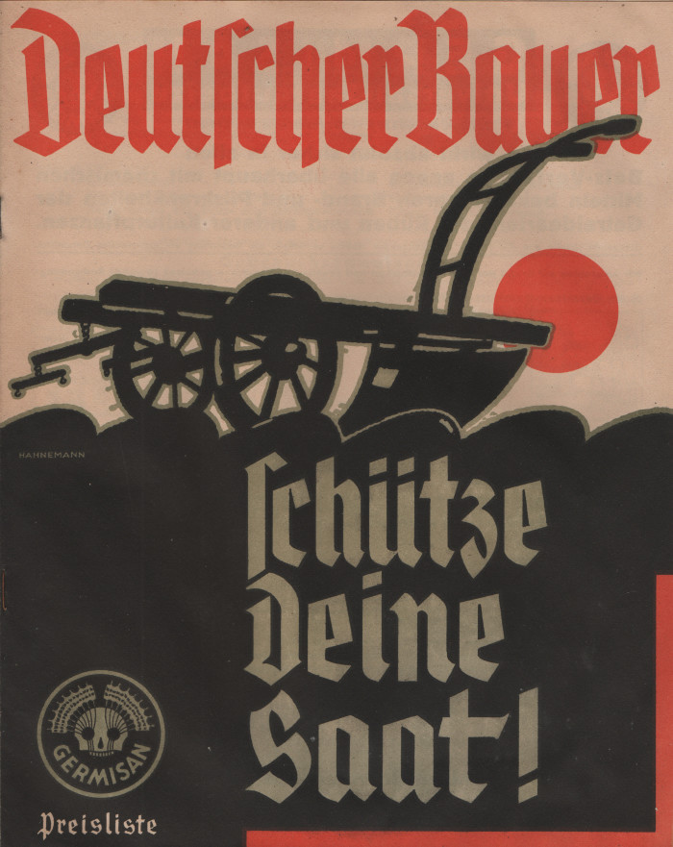
 | Broschüre "Germisan" (A1713) | In dieser Broschüre bewarb die Firma "Fahlberg, List & Co. in Magdeburg-Südost" unterschiedliche Pflanzenschutzmittel wir "Germisan Universal-Saatgutbeize" und "Tutan Trockenbeize". Zur Tilgung von Ungeziefer wie Flöhen oder Läusen bei Mensch und Tier wurde "Mordax" angeboten. Verschiedene Präparate unter dem Markennamen "Hora" sollten der Bekämpfung von Mäusen und Ratten dienen. Weitere Desinfektionsmittel zur Anwendung im Stall sowie Insektengifte gegen Wanzen, Erdflöhe, Schnecken, Mückenlarven und Maulwurfsgrillen wurden ebenfalls beworben.
 | Wetzsteinköcher (A1787) | Um während der Mahd die Schneiden der Sensen und Sicheln auch auf dem Feld nachschärfen zu können, trug man bis ins ausgehende 19. Jahrhundert einen Wetzstein bei sich. Dieser bestand oft aus Sand- oder Schiefergestein. Da der Stein jedoch nur gut schliff, wenn er nass war, benötigte man stets Wasser. Hierfür wurde der Wasserbehälter, der regional unterschiedlich genannt wurde, am Gürtel getragen. Oft war dem Wasser noch Essig zugesetzt, was die Schleifwirkung des Steines noch erhöhen sollte.
 | Wetzstein (A1795) | Um während der Mahd die Schneiden der Sensen und Sicheln auch auf dem Feld nachschärfen zu können, trug man bis ins ausgehende 19. Jahrhundert einen Wetzstein bei sich.
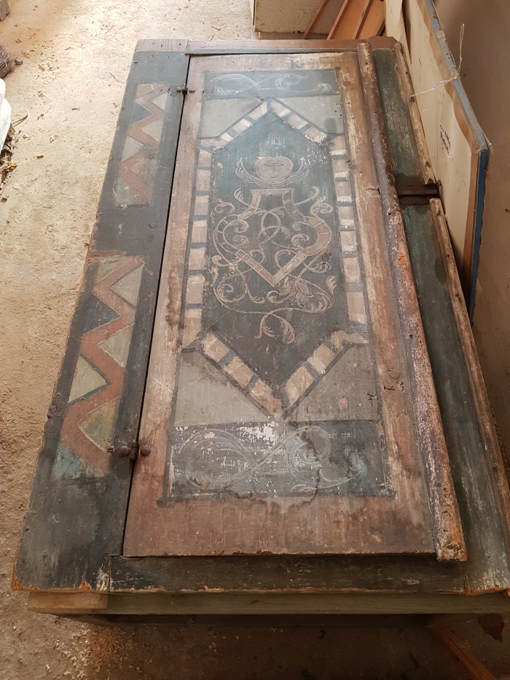
 | Bauernschrank "E.K.", linke Hälfte (G1004)
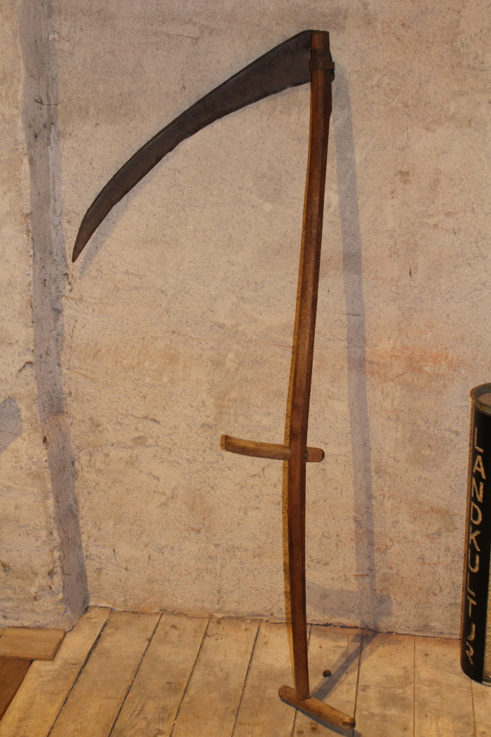
 | Sense, A1211 (R06) | Ernten, Sammeln, Transportieren – 1 Nachdem die Saat gereift war, erfolgte die Mahd. Getreide wurde mit Hilfe von Sensen, Hecksensen und Sicheln im Spätsommer geschnitten. Da die Schneidewerkzeuge stets scharf sein mussten, führten die Arbeiter Wetzsteine und kleine Dengelambosse mit sich. Die geschnittenen Halme wurden zu Garben gebunden und zum Trocknen aufgestellt. Waren die Garben getrocknet, wurden sie mit dem Leiterwagen vom Feld geholt und in der Scheune eingelagert. Auch Heu wurde im Frühling und im Herbst von Hand geschnitten und zum Trocknen ausgelegt. Zum Mähen und Binden des Getreides benötigten damals zahlreiche Arbeiter mehrere Tage. Heute erledigen diese Arbeit moderne Mähdrescher in wenigen Stunden - mit nur einem Fahrer. Weitere Objekte aus dieser Kategorie: A1224 – Sichel A1232 – Dengelbank A1343 – Kurzsense A1514 – Sichel A1524 – Dengelamboss A1606 – Kurzsense A1612 – Sense

